关系图
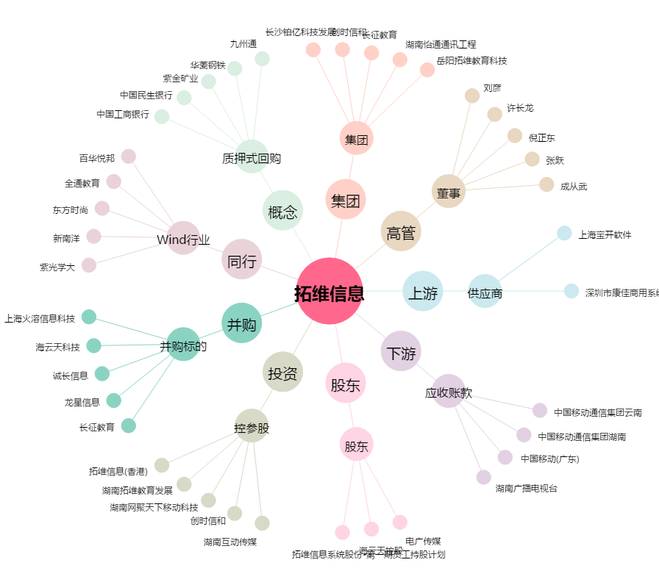
拓维信息[002261.SZ] - 关系概览图

